palen en borden
Bijlage 2
Invulstaat bordencontract 2024
De genoemde aantallen betreft de verwachte afname per jaar

Thermische verzinkte flespalen 76/48 mm Ø - zonder inwendige versteviging met aangelaste ankers

 |  | lengte | prijs/stuk | aantal | prijs
Flespaal | 76/48 mm rd - 120/130 cm | 250 cm |  | 10 | € 0.00
Flespaal | 76/48 mm rd - 180/120 cm | 300 cm |  | 5 | € 0.00
Flespaal | 76/48 mm rd - 180/150 cm | 330 cm |  | 5 | € 0.00
Flespaal | 76/48 mm rd - 230/160 cm | 390 cm |  | 5 | € 0.00
Flespaal | 76/48 mm rd - 230/200 cm | 430 cm |  | 5 | € 0.00
subtotaal |  |  |  |  | € 0.00

Thermische verzinkte flespalen 76/48 mm Ø - zonder inwendige versteviging met losse grondankerstaven

 |  | lengte | prijs/stuk | aantal | prijs
Flespaal | 76/48 mm rd - 230/160 cm | 390 cm |  | 15 | € 0.00
Flespaal | 76/48 mm rd - 180/150 cm | 330 cm |  | 50 | € 0.00
subtotaal |  |  |  |  | € 0.00

Stalen buispaal thermisch verzinkt 48mm Ø

 |  | lengte | prijs/stuk | aantal | prijs
Buispaal | 48mm + 2 losse ankerbuisjes | 150 cm |  | 300 | € 0.00
subtotaal |  |  |  |  | € 0.00

Verkeerskegels met bedrijfsnaam bij minimale afname van 25 stuks (fabrikant Molan)

 |  | Hoogte | prijs/stuk | aantal | prijs
Oranje fluoriscerende PVC-verkeerskegels voorzien |  | 750 mm |  | 50 | € 0.00
van retroflecterend klasse III materiaal. Rood/wit geblokt
subtotaal |  |  |  |  | € 0.00

Hectometerborden |  |  | prijs/stuk | aantal | prijs
Hectometerbord DZ (dubbelzijdig) |  |  |  | 100 | € 0.00
uitvoering bord: Aluminium
Afmeting: 400x300 mm
Folie KL.3 (3m DG) geprint en gelamineerd
Uitvoering Frame: thermisch verzinkt
zijkant frame voorzien van 2 gaten tbv bevestiging wildreflector ellips
afmeting: 25 x 5 mm
inclusief opzetstuk ten behoeve van montage op paal doorsnede 48 mm
inclusief staande of vangrailbevestiging
De signface wordt voorzien van een RVV A01 symbool, een wegnummer,
het logo van de Provincie Utrecht en wordt uitgevoerd in reflectieklasse III.
Hectometerbord EZ (enkelzijdig) |  |  |  | 50 | € 0.00
idem als hectometerbord dubbelzijdig alleen op 1 zijde tekst en
de achterzijde grijs
De signface wordt voorzien van een RVV A01 symbool, een wegnummer,
zijde Re of Li of voorzien van afrit letter A,B,C,D,
het logo van de Provincie Utrecht en wordt uitgevoerd in reflectieklasse III.

subtotaal |  |  |  |  | € 0.00

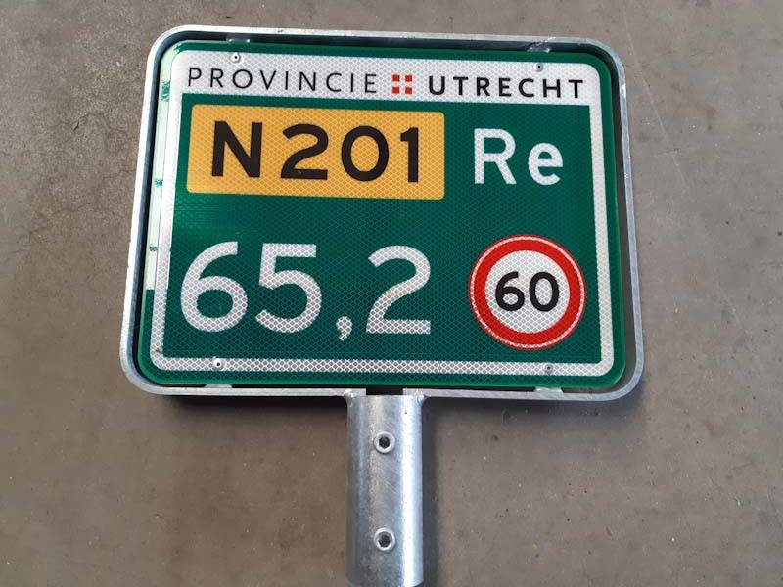
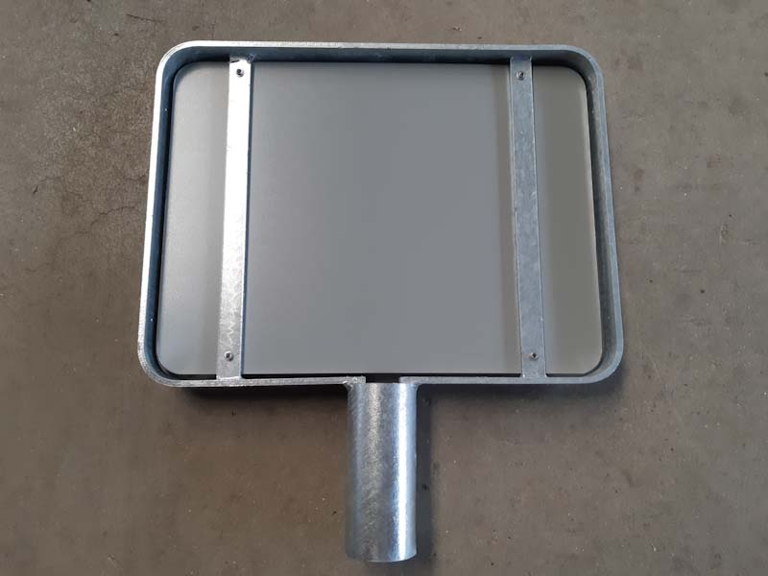

Voorbeelden:

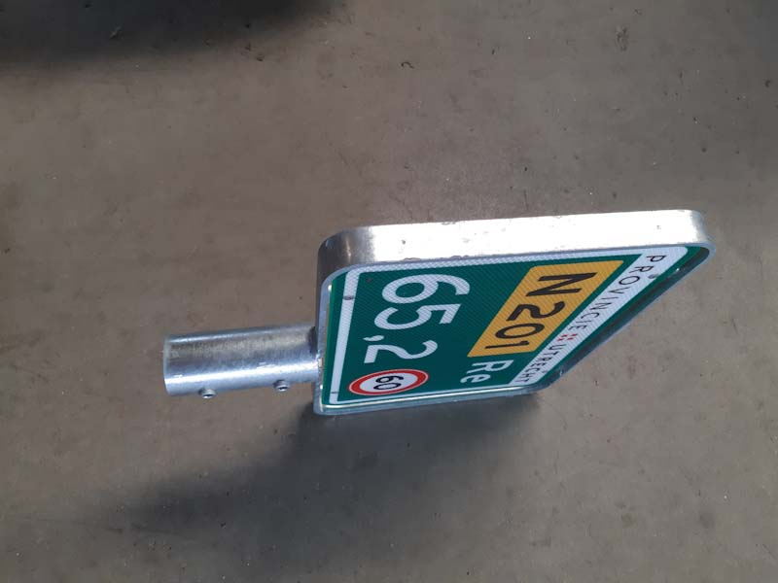
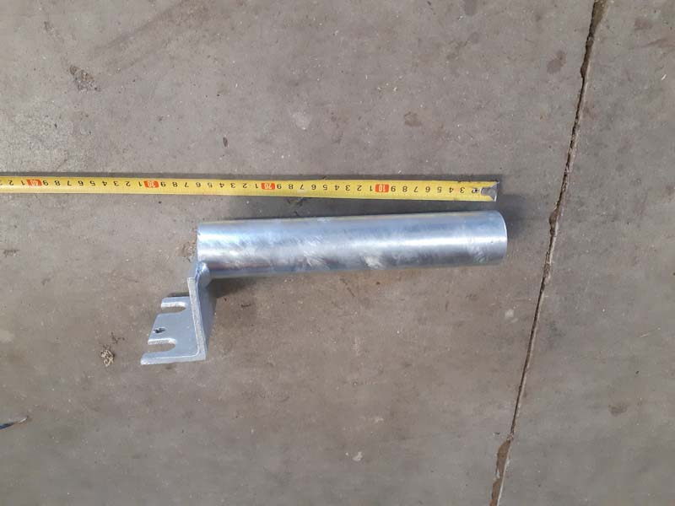

 |  |  | geleiderail bevestiging: buis 25cm lang op standaard bevestigingsplaat voor geleiderail

Rotonde portalen

 |  |  | prijs/stuk | aantal | prijs
D01_BB12r, afmeting 1800 x 800 cm, klasse 3 |  |  |  | 5 | € 0.00
Frame vierkant. In de kleuren:
verkeersgeel, RAL 1023
subtotaal |  |  |  |  | € 0.00

 |  |  | prijs/stuk | aantal | prijs
BB21 en BB22 | met flespaal 2 m gemonteerd + d2 rond 400 mm klasse 3 |  |  | 30 | € 0.00
 | inclusief beugels
BB55R | 25x100 klasse 3 |  |  | 10 | € 0.00
subtotaal |  |  |  |  | € 0.00

Diversen
 |  |  | prijs/stuk | aantal | prijs
SF 3M 4090 630x150mm Klasse III rood/wit blokken van 315mm |  |  |  | 25 | € 0.00
Band-it beugel alum. Ast-82mm |  |  |  | 25 | € 0.00
HI-Torque klemband HP2, 34-67mm 16mm breed |  |  |  | 100 | € 0.00
HI-Torque klemband HP3, 42-105mm 16mm breed |  |  |  | 100 | € 0.00
HI-Torque klemband HP4, 93-156mm 16mm breed |  |  |  | 100 | € 0.00
HI-Torque klemband HP5, 140-232mm 16mm breed |  |  |  | 25 | € 0.00
HI-Torque klemband HP6, 229-384mm 16mm breed |  |  |  | 25 | € 0.00
Scharnierbeugel alum. Rond 48mm ST 82mm |  |  |  | 500 | € 0.00
Scharnierbeugel alum. Rond 48mm ST 140mm |  |  |  | 100 | € 0.00
Prismareflectoren 180x40mm kleur wit |  |  |  | 50 | € 0.00
Prismareflectoren 180x40mm kleur rood |  |  |  | 50 | € 0.00
Geleidebaken kunststof 60/60 wit DZ Flex prisma 3310 |  |  |  | 25 | € 0.00
Geleidebaakvoet recycled zwart tbv 60/60mm baken zonder logo |  |  |  | 10 | € 0.00
Geleiderailreflector Band-it prisma DZ kleur R/W incl. band |  |  |  | 50 | € 0.00
Harpoenpalen wit met 2 reflectors rood/wit 115x1200mm |  |  |  | 600 | € 0.00
Wildreflector Blauw Ellips |  |  |  | 150 | € 0.00
subtotaal |  |  |  |  | € 0.00

schrikhekplanken aluminium extrusieprofiel voorzien van signfaces conform Ultimate Signing 20
 |  |  | prijs/stuk | aantal | prijs
BB18-1l | 2000x200 |  |  | 5 | € 0.00
BB18-1l | 3000x200 |  |  | 5 | € 0.00
BB18-1l | 4000x200 |  |  | 5 | € 0.00
BB18-1l | 5000x200 |  |  | 5 | € 0.00
BB17-1lr | 2000x200 |  |  | 5 | € 0.00
BB17-1lr | 3000x200 |  |  | 5 | € 0.00
BB16-1 | 2000x200 |  |  | 5 | € 0.00
BB16-1 | 2500x200 |  |  | 5 | € 0.00
BB16-1 | 3000x200 |  |  | 5 | € 0.00
BB16-1 | 4000x200 |  |  | 20 | € 0.00
BB11l | 2000 x 1000 |  |  | 5 | € 0.00
BB11l | 1600x800 |  |  | 5 | € 0.00
subtotaal |  |  |  |  | € 0.00

Invulstaat borden.

Omschrijving afmetingen |  |  | Type klasse Ultimate signing 20 | aantal | prijs p/st. | prijs

Bord | rond 600 mm |  | A01, A02, C01, C02, C06 t/m C22, | 100 |  | € 0.00
 |  |  | D01 t/m D07, E01 t/m E03, F01 t/m F05,
 |  |  | F07, F08, F10G07, G08 t/m G12b
Bord | rond 800 mm |  | A01, A02, C01, C02, C06 t/m C22, | 100 |  | € 0.00
 |  |  | D01 t/m D07, E01 t/m E03, F01 t/m F05,
 |  |  | F07, F08, F10G07, G08 t/m G12b
Bord | rond 1000 mm |  | A01, A02 | 5 |  | € 0.00
Bord | vierkant 600 mm |  | A04, A05, B01, B02, C03, C05, E04, F06, | 10 |  | € 0.00
 |  |  | G03, G04, L01, L02, BB12l
Bord | vierkant 800 mm |  | A04, A05, B01, B02, C03, C05, E04, F06, | 30 |  | € 0.00
 |  |  | G03, G04, L01, L02, BB12l
Bord | vierkant 1000 mm |  | A04, B01, G03, G04, BB12l | 5 |  | € 0.00
Bord | driehoek 700 mm |  | B03 t/m B06, J01 t/m J11, J14 t/m J38 | 30 |  | € 0.00
Bord | driehoek 900 mm |  | B03 t/m B06, J01 t/m J11, J14 t/m J38 | 50 |  | € 0.00
Bord | driehoek 11000mm |  | B06, J02, J03 | 2 |  | € 0.00
Bord | 400 x 600 mm |  | D101 t/m D104, E05 t/m E09, E12, E13, | 5 |  | € 0.00
 |  |  | E201, G01, G02, L08, L09-02r, OV101 t/m OV104
Bord | 600 x 200 |  | BW200b, BW201lb, OB104, OB401, OB411 | 10 |  | € 0.00
Bord | 600 x 250 |  | OB505, OB704, OB902 | 50 |  | € 0.00
bord | 600 x 300 |  | OB311, OB502, OB503 | 5 |  | € 0.00
Bord | 600 x 400 |  | D102, D103, D104, OB101 | 5 |  | € 0.00
Bord | 800 x 300 |  | OB209, OB401, OB411 | 5 |  | € 0.00
bord | 800 x 250 |  | OB55, OB503, OB313, OB902 | 10 |  | € 0.00
Bord | 800 x 400 mm |  | OB108, OB310p, OB503OB04, OB51 t/m OB64, OV0456 | 5 |  | € 0.00
Bord | 900 x 600 mm |  | C04, G05, G06 | 5 |  | € 0.00
Prijzen borden |  |  |  |  |  | € 0.00

 | Totale inschrijvingssom |  |  |  |  | € 0.00

